(1) Home
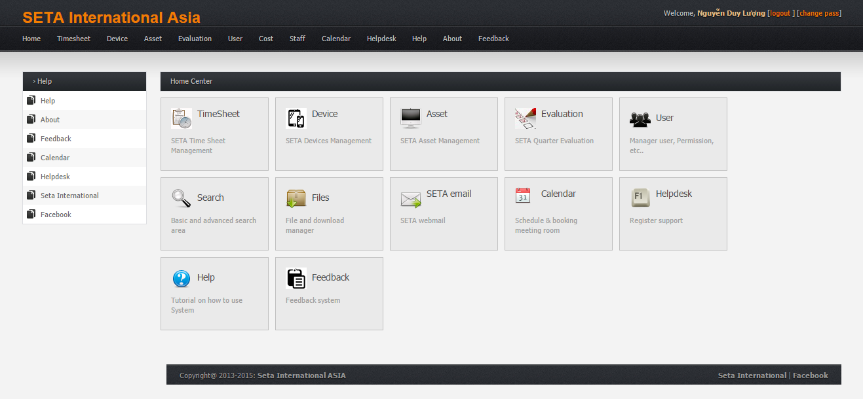
Sau khi login thì chuyển sang màn hình Home
1. Màn hình home

User_(2.1) Common
Từ màn hình Home, click vào Staff thì chuyển sang màn hình My profile
2. Màn hình My profile
2.1. Tab Common
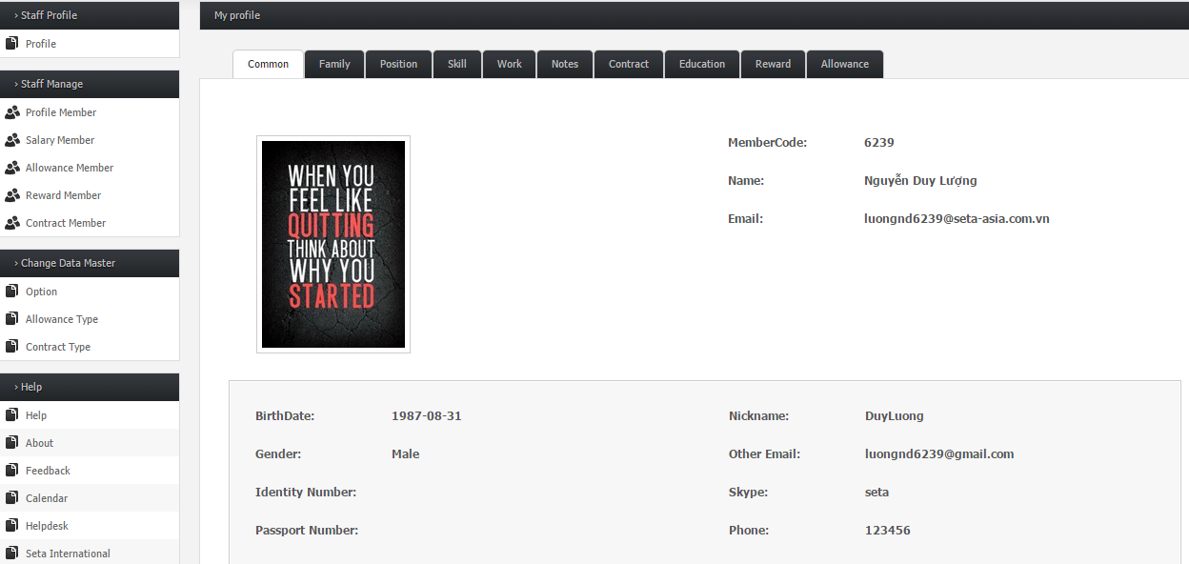

- Màn hình My profile gồm các tab: Common, Family, Position, Skill, Work, Notes, Contract, Education, Reward, Allowance
- Tab Common thể hiện nội dung thông tin cá nhân, trong đó:
+ MemberCode, Name, Email là các trường có sẵn thông tin của member
+ Các trường còn lại nếu member chưa edit thông tin thì ko có nội dung

Click button Edit Profile để sửa đổi thông tin

 | Sau khi click Edit profile thì hiện ra hộp thoại Edit Staff Profile

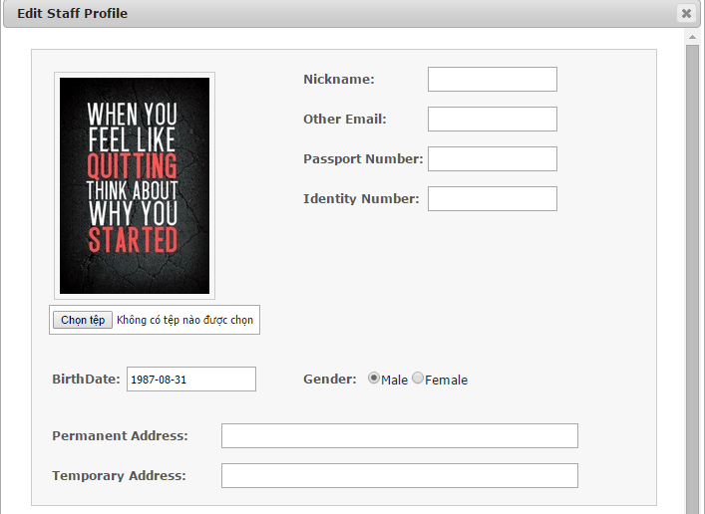
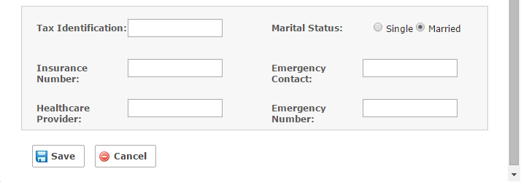

2
3
Tại hộp thoại Edit Profile, điền nội dung thông tin của member vào các trường:
1. Chọn ảnh profile: size <= 1 Mb, file .jpg, .png, .jpeg, .gif
2. Nickname: tên nhân viên (nếu nhập kí tự trắng ở đầu/cuối thì khi hiện sẽ bị mất, max= 35 kí tự)
3. Other email: địa chỉ email khác (format: abc@bbb.aaa, max= 30 kí tự)
4. Passport number: số hộ chiếu (max = 8 kí tự, nhập được cả kí tự chữ và kí tự số)
5. Identity nember: số chứng minh nhân dân (chỉ nhập kí tự số, max = 11 kí tự)
6. Birthdate: ngày sinh (chọn trong droplist, format yyyy-mm-dd)
7. Gender: chọn giới tính (nam/nữ)
8. Permanent/Temporary Address: Địa chỉ thường trú/tạm trú (max = 250 kí tự)
9. Tax identification: mã số thuế cá nhân,chỉ nhập kí tự số (max= 13 kí tự)
10. Insurance number: số bảo hiểm (max= 15 kí tự)
11. Healthcare provider: nơi đăng kí bảo hiểm (max = 15 kí tự)
12. Marital Status: chọn tình trạng hôn nhân (độc thân/đã kết hôn)
13. Emergency contact: địa chỉ hoặc người liên hệ trong trường hợp khẩn cấp (max = 45 kí tự)
14. Emergency number: số điện thoại liên hệ trong trường hợp khẩn cấp (chỉ nhập số, max 11 kí tự)
15. Button Save
16. Button Cancel

4

5

1

6
7

8

9
12

10
13

11
14

15
16
- Click button Save để lưu thông tin
- Click button Cancel để hủy edit profile

User_(2.2) Family
Click vào tab Family
2. Màn hình My profile
2.2. Tab Family |  | Tab Family chứa nội dung thông tin về các thành viên trong gia đình

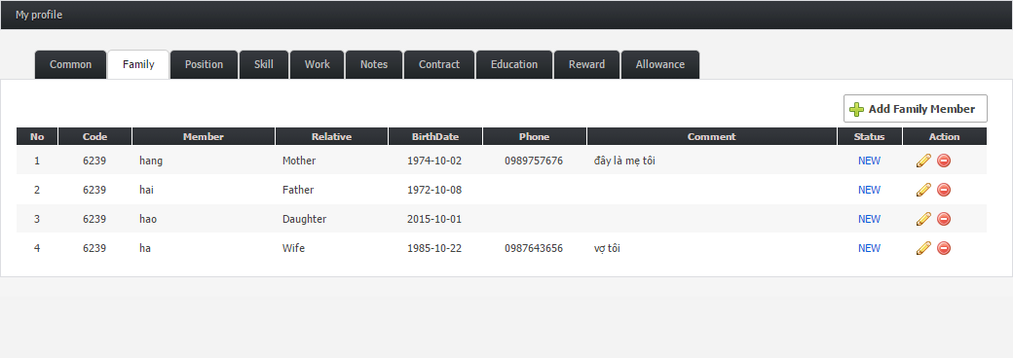
 |  |  | [1]
Click button Add Family Member để thêm 1 thành viên

Click button Edit để sửa thông tin của
1 thành viên
 |  |  | [2]

Click button Remove để xóa 1 thành viên

[1] | Sau khi click Add Family Member thì hiện ra hộp thoại Add Family Member
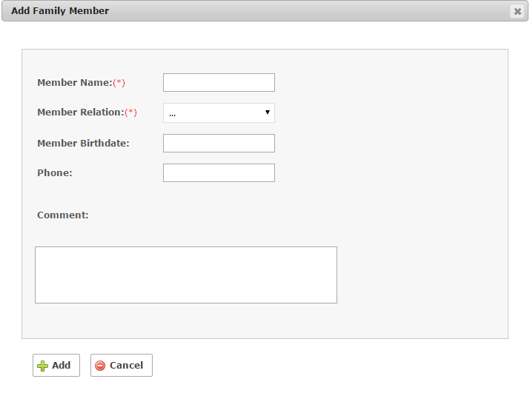

Tại hộp thoại Add Family Member, user điền thông tin vào các trường
- Default các trường là blank
1. Member Name: tên thành viên (bắt buộc, max = 45 kí tự)
2. Member Relation: mối quan hệ (bắt buộc, chọn trong droplist)
Lưu ý: không thể add 2 thành viên có cùng tên và cùng mối quan hệ
3. Member Birthdate: chọn ngày sinh (format: yyyy-mm-dd)
4. Phone: số điện thoại (chỉ cho phép nhập số, ko có dấu cách, max 11= kí tự)
5. Comment: có thể ghi một số ghi chú về member đó (max =250 kí tự)
6. Button Add
7. Button Cancel
Lưu ý: Sau khi Add thành công thì quay trở về tab Common của user đó
1

2
3

4

5

Click button Add để hoàn tất việc add thành viên
Click buttton Cancel để hủy việc add thành viên
6
7

[2] | Khi click button Edit thì hiện ra hộp thoại Edit Family Member
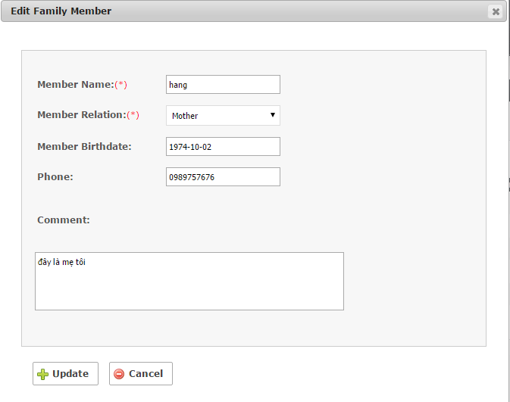

1
Tại hộp thoại Edit Family Member:
- Default các trường phải hiện thị thông tin giống với thông tin user đã add trước đó.
- Đặc điểm và nội dung các trường 1,2,3,4,5 trong Edit Family tương tự như Add Family Member
6. Button Update
7. Button Cancel
Lưu ý: Sau khi edit thành công thì quay trở về tab Common của user đó

2
3

4

5

Click button Update để hoàn tất việc chỉnh sửa thông tin
Click buttton Cancel để hủy bỏ chỉnh sửa thông tin
6
7

User_(2.3) Position
Click vào tab Position
2. Màn hình My profile
2.3. Tab Position |  | Tab Position chứa nội dung thông tin về các vị trí user đã và đang đảm nhận trong công ty
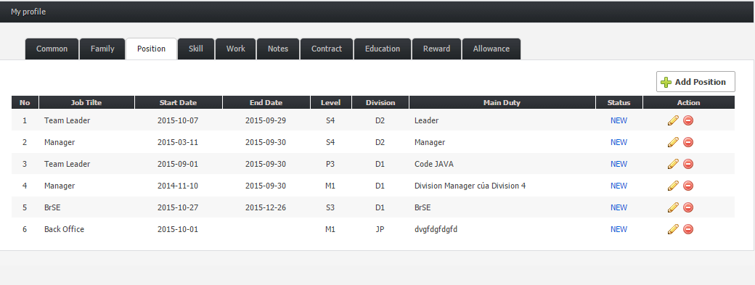
 |  |  | [1]
Click button Add Position để thêm 1 vị trí mới trong công ty

 |  |  | [2]
Click button Edit để sửa thông tin về vị trí đó

Click button Remove để xóa 1 position

[1] | Sau khi click Add Position thì hiện ra hộp thoại Add Position
Tại hộp thoại Add Position, user điền thông tin vào các trường:
- Default các trường là blank
- Tất cả các trường đều bắt buộc ngoại trừ End date: 1. Job title: vị trí công việc mà user đang đảm nhận trong công ty (chọn trong droplist)
2. Level: cấp độ của vị trí công việc đó (chọn trong droplist)
3. Group: team mà user join trong công ty (chọn trong droplist)
4. Start date: chọn ngày bắt đầu công việc đó (format: yyyy-mm-dd)
5. End date: chọn ngày kết thúc công việc đó (format: yyyy-mm-dd)
Lưu ý: "End date" có thể ko chọn, nhưng nếu đã chọn thì phải lớn hơn "Start date"
6. Main duty: ghi lại những công việc chính mà user phải làm khi đảm nhận vị trí đó (max= 250 kí tự)
7. Button Add
8. Button Cancel
Lưu ý: Sau khi Add thành công thì quay trở về tab Common của user đó
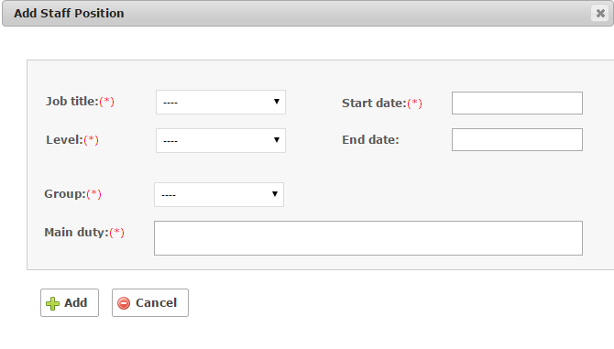

1
4

2
5

3

6

7
8
Click button Add để hoàn tất việc add position
Click button Cancel để hủy việc add position

[2] | Khi click button Edit thì hiện ra hộp thoại Edit Position

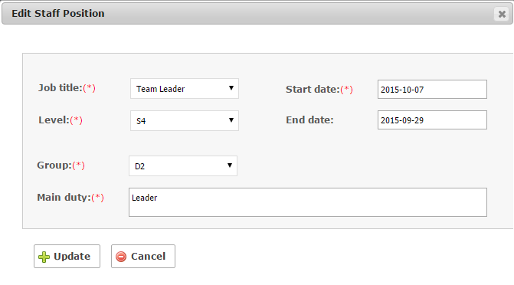
Tại hộp thoại Edit Staff Position:
- Default các trường phải hiện thị thông tin giống với thông tin user đã add trước đó.
- Đặc điểm và nội dung các trường 1,2,3,4,5 trong Edit Staff Position tương tự như Add Staff Position
7. Button Update
8. Button Cancel
Lưu ý: Sau khi Update thành công thì quay trở về tab Common của user đó

1
4

2
5

3

6

Click button Update để hoàn tất việc chỉnh sửa thông tin
Click button Cancel để hủy bỏ chỉnh sửa thông tin
7
8

User_(2.4) Skill
Click vào tab Skill
2. Màn hình My profile
2.4. Tab Skill |  | Tab Skill chứa nội dung thông tin về các kỹ năng chính và phụ trong công việc mà user có

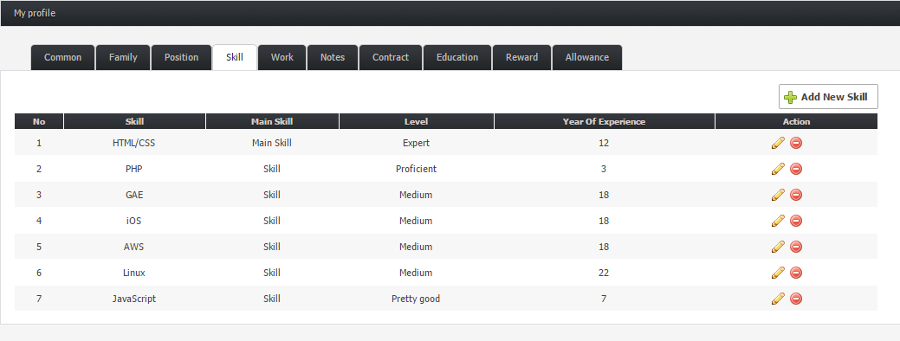
 |  |  | [1]
Click button Add New Skill để thêm 1 Skill mới

 |  |  | [2]
Click button Edit để sửa thông tin về Skill
đó

Click button Remove để xóa 1 Skill

[1] | Sau khi click Add New Skill thì hiện ra hộp thoại Add Staff Skill
Tại hộp thoại Add Staff Skill, user điền thông tin vào các trường:
- Default các trường là blank
- Tất cả các trường đều bắt buộc: 1. Skill: kĩ năng của member (chọn trong droplist)
2. Main Skill: 1 kĩ năng của member . Có thể là kỹ năng chính (Main skill), hoặc là kỹ năng bình thường (Skill).
Lưu ý:
- Một member chỉ có thể có 1 "Main skill" và có thể có nhiều "Skill"
- 1 "Skill" không thể vừa là Main skill, vừa là Skill
- Có thể add nhiều Skill mà không cần có Main skill
- Trường hợp có Main skill: nếu add skill đầu tiên là Main skill thì các Skill tiếp theo phải là skill. Nếu skill tiếp theo là Main skill thì nó cái Main skill trước đó sẽ tự động chuyển sang Skill.
- Trong list Skills, Main skill luôn hiện ở item đầu tiên
3. Level: user chọn cấp độ tương ứng với kỹ năng của mình (khá, giỏi, trung bình..)
4. Month of Experience: số tháng kinh nghiệm tương ứng với kĩ năng đó (chỉ cho phép nhập kí tự số, max= 4 kí tự)
5. Button Add
6. Button Cancel
Lưu ý: Sau khi click Add thành công thì quay trở về tab Common của user đó
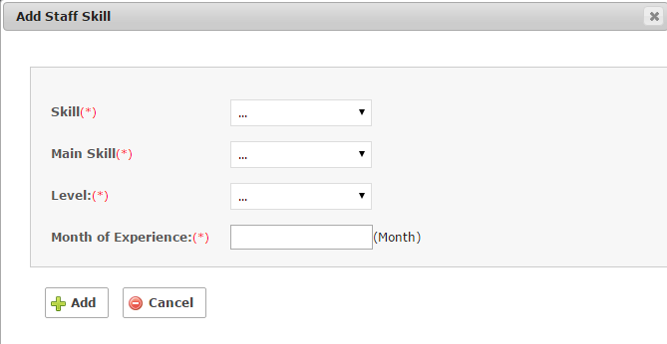

1

2

3

4

Click button Add để hoàn tất việc add skill
Click button Cancel để hủy việc add skill
5
6

[2] | Khi click button Edit thì hiện ra hộp thoại Edit Staff Skill

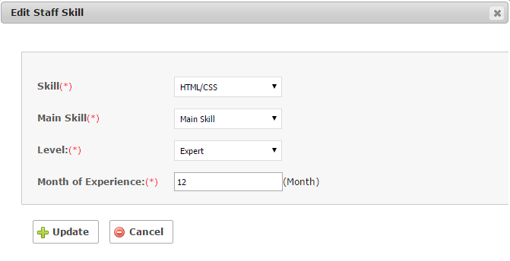
Tại hộp thoại Edit Staff Skill, member chỉnh sửa thông tin cần thiết:
- Default các trường phải hiện thị thông tin giống với thông tin user đã add trước đó.
- Đặc điểm, nội dung các trường 1,2,3,4 ở Edit Staff Skill đều giống với Add Staff Skill
Lưu ý:
- Trường hợp trong list skill ko có item nào là Main skill thì có thể sửa Skill thành Main skill. Nếu sửa skill tiếp theo thành Main skill thì Main skill trước đó tự động chuyển về Skill.
- Trong trường hợp list skill có 1 cái là Main skill thì ko thể sửa cái Main skill đó thành Skill (nhưng lại có thể remove). Và có thể sửa được Skill thành Main skill, nhưng cái Main skill trước đó tự động chuyển sang Skill.
5. Button Update
6. Button Cancel
Sau khi click Update thành công thì quay trở về tab Common của user đó

1

2

3

4

5
6
Click button Update để hoàn tất việc chỉnh sửa thông tin
Click button Cancel để hủy bỏ chỉnh sửa thông tin

User_(2.5) Work
Click vào tab Work
2. Màn hình My profile
2.5. Tab Work |  | Tab Work chứa nội dung thông tin về các công việc mà user đó đã làm từ khi bắt đầu đi làm


 |  |  | [1]
Click button Add New Work để thêm 1 công việc mới

 |  |  | [2]
Click button Edit để sửa thông tin về công việc đó

Click button Remove để xóa 1 công việc

[1] | Sau khi click Add New Work thì hiện ra hộp thoại Add Staff Work

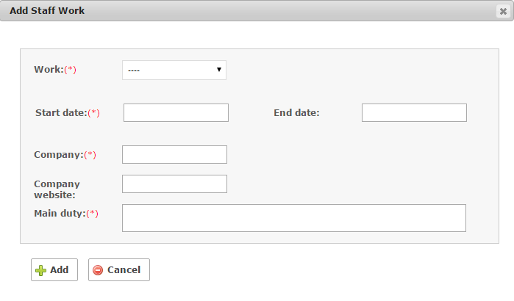
Tại hộp thoại Add Staff Work, user điền thông tin vào các trường:
- Default các trường là blank 1. Work: công việc mà user đã/đang làm (bắt buộc, chọn trong droplist)
2. Start date: chọn ngày bắt đầu làm công việc đó (bắt buộc, format: yyyy-mm-dd)
3. End time: ngày kết thúc công việc đó (ko bắt buộc, nhưng nếu có thì phải thỏa mãn: End date >Start date)
4. Company: tên công ty nơi đã làm công việc đó (bắt buộc, max =120 kí tự)
5. Company website: trang web của công ty đó (ko bắt buộc, max =120 kí tự)
6. Main duty: nội dung công việc chính đã làm khi đảm nhận công việc đó (bắt buộc, max =250 kí tự)
7. Button Add
8. Button Cancel
Lưu ý: Sau khi click Add thành công thì quay trở về tab Common của user đó.

1

2
3

4

5

6

7
8
Click button Add để hoàn tất việc add work
Click button Cancel để hủy việc add work

[2] | Khi click button Edit thì hiện ra hộp thoại Edit Staff Work

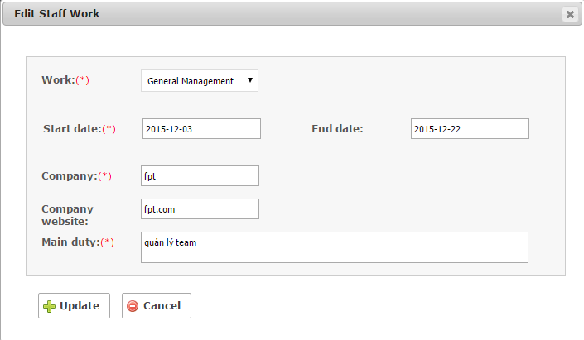

Tại hộp thoại Edit Staff Work, user chỉnh sửa thông tin cần thiết:
- Default các trường phải hiện thị thông tin giống với thông tin user đã add trước đó.
- Nội dung các trường 1,2,3,4,5,6 cũng tương tự như Add Work
7. Button Update
8. Button Cancel
Lưu ý: Sau khi click Update thành công thì quay trở về tab Common của user đó
1

2
3

4

5

6

7
8
Click button Update để hoàn tất việc chỉnh sửa thông tin
Click button Cancel để hủy bỏ chỉnh sửa thông tin

User_(2.6) Notes
Click vào tab Notes
2. Màn hình My profile
2.6. Tab Notes |  | Tab Notes chứa những ghi chú của user về sở thích, điểm mạnh, điểm yếu… | [1]
Click button Add New Notes để thêm 1 ghi chú mới

Click button Edit để chỉnh sửa
 |  |  | [2]

Click button Remove để xóa 1 ghi chú

[1] | Sau khi click Add New Notes thì hiện ra hộp thoại Add Staff Notes

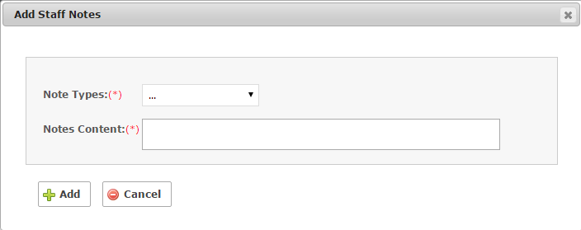

Tại hộp thoại Add Staff Notes, user điền thông tin vào các trường:
- Default các trường là blank
- Tất cả các trường đều bắt buộc: 1. Note Types: loại ghi chú muốn note lại (chọn trong droplist)
2. Notes Content: nội dung ghi chú (nhập max 250 kí tự)
3. Button Add
4. Button Cancel
Lưu ý: Sau khi click Add thành công thì quay trở về tab Common của user đó

1

2

3
4
Click button Add để hoàn tất việc add notes
Click buttton Cancel để hủy việc add notes

[2] | Khi click button Edit thì hiện ra hộp thoại Edit Staff Notes

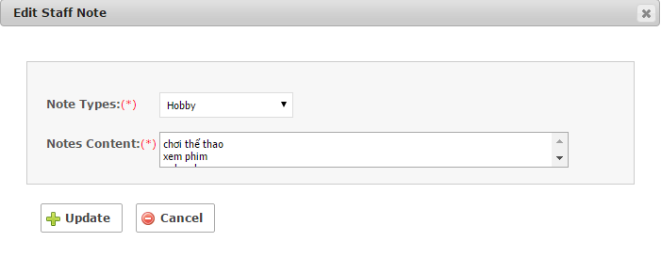

Tại hộp thoại Edit Staff Notes, user chỉnh sửa thông tin cần thiết:
- Default các trường phải hiện thị thông tin giống với thông tin user đã add trước đó.
- Đặc điểm, nội dung của các trường 1,2 cũng tương tự như Add Staff Notes
3. Button Update
4. Button Cancel
Lưu ý: Sau khi edit xong, click Update thành công thì quay trở về tab Common của user đó

1

2

3
4
Click button Update để hoàn tất việc chỉnh sửa thông tin
Click button Cancel để hủy bỏ chỉnh sửa thông tin

User_(2.7) Contract
Click vào tab Contract
2. Màn hình My Profile
2.7. Tab Contract | Tab Contract chứa nội dung các hợp đồng của user với công ty



- Tab Contract chỉ hiển thị các hợp đồng của user với công ty có các thông tin về: vị trí công việc, cấp độ, ngày bắt đầu/kết thúc, trạng thái của hợp đồng, ghi chú.
- User ko thể add hay edit bất cứ thông tin gì.
- Chức năng add hay edit contract chỉ có admin mới có thể thực hiện các thao tác này.

User_(2.8) Education
Click vào tab Education
2. Màn hình My profile
2.8. Tab Education |  | Tab Education chứa nội dung về trình độ học vấn của user


 |  |  | [1]

Click button Add New Education để thêm 1 thông tin học vấn mới

 |  |  | [2]
Click button Edit để sửa thông tin học vấn đó

Click button Remove để xóa thông tin học vấn đó

[1] | Sau khi click Add New Education thì hiện ra hộp thoại Add Education

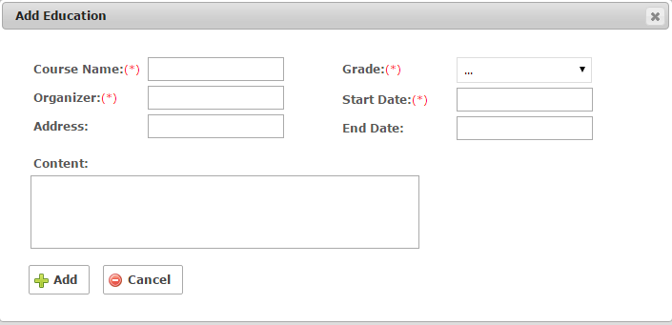
Tại hộp thoại Add Education, user điền thông tin vào các trường:
- Default các trường là blank 1. Course name : tên khóa học (bắt buộc, nhập max =100 kí tự)
2. Organizer: nơi tổ chức khóa học đó (bắt buộc, nhập max= 100 kí tự)
3. Address: địa chỉ nơi tổ chức khóa học (ko bắt buộc, nhập max =120 kí tự)
4. Grade: trình độ tương ứng với lớp học (bắt buộc, chọn trong droplist)
5. Start date: ngày bắt đầu khóa học đó (bắt buộc, format: yyyy-mm-dd)
6. End date: ngày kết thúc khóa học (ko bắt buộc, nếu có thì end date phải lơn hơn start date, format: yyyy-mm-dd)
7. Contnent: nội dung khóa học (ko bắt buộc, nhập max =250 kí tự)
8. Button Add
9. Button Cancel
Lưu ý: Sau khi click Add thành công thì quay trở về tab Common của user đó
1
4
2
5
3
6

7

8
9
Click button Add để hoàn tất việc add education
Click button Cancel để hủy việc add education

[2] | Khi click button Edit thì hiện ra hộp thoại Edit Education

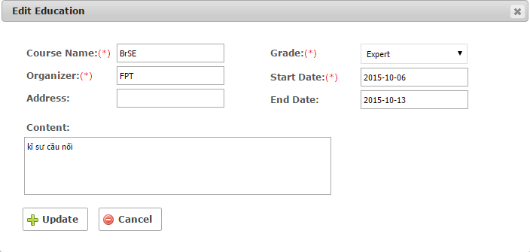

1
4
Tại hộp thoại Edit Education, user chỉnh sửa thông tin cần thiết:
- Default các trường phải hiện thị thông tin giống với thông tin user đã add trước đó.
- Đặc điểm, nội dung các trường 1,2,3,4,5,6,7 cũng giống như Add Education
8. Button Update
9. Button Cancel
Lưu ý: Sau khi click Update thành công thì quay trở về tab Common của user đó
2
5

3
6

7

8
9
Click button Update để hoàn tất việc chỉnh sửa thông tin học vấn
Click button Cancel để hủy bỏ chỉnh sửa thông tin học vấn

User_(2.9) Reward
Click vào tab Reward
2. Màn hình My Profile
2.9. Tab Reward | Tab Reward chứa nội dung các phần thưởng của user tại công ty


- Tab Reward chỉ hiển thị các phần thưởng của user trong công ty với các thông tin về: thưởng gì, giá trị tiền thưởng, ngày thưởng, ghi chú, trạng thái.
- User ko thể add hay edit bất cứ thông tin gì.
- Chức năng add hay edit reward chỉ có admin mới có thể thực hiện các thao tác này.

User_(2.10) Allowance
Click vào tab Allowance
2. Màn hình My Profile
2.10. Tab Allowance | Tab Allowance chứa nội dung các phụ cấp của user

- Tab Allowance chỉ hiển thị các phụ cấp của user trong công ty với các thông tin về: loại trợ cấp, mức trợ cấp, ngày bắt đầu/kết thúc trợ cấp, ghi chú, trạng thái.
- User ko thể add hay edit bất cứ thông tin gì.
- Chức năng add hay edit allowance chỉ có admin mới có thể thực hiện các thao tác này.

Lưu ý khi Member sửa thông tin
Lưu ý: khi member sử dụng hệ thống Staff:
- Khi Member thao tác [thêm/sửa/xóa] data trong phần thông tin cá nhân của mình ( Các màn hình như: Profile, Position, Family, Skill, Education, Note, Work) thì các thông tin Member đã edit sẽ phải chờ sự xác nhận của Manager về sự thay đổi. Khi Manager xác nhận OK thì thông tin edit mới đc update thành công.
- Ngoài ra, nếu Manager xác nhận NG thì Member phải edit lại thông tin để được xác nhận OK từ Manager. ( Lưu ý: Khi Member muốn thông tin edit done nhanh chóng cần liên hệ trực tiếp với Manager qua email,skype .....).
- Member chỉ có quyền view, không có quyền [thêm/sửa/xóa] phần thông tin liên quan đến màn hình: Reward, Allowance, Contract.
Trường hợp, phát hiện thông tin sai lệch thì liên hệ trực tiếp với Manager để được chỉnh sửa.

